Description
Nom du projet / Nom de l'objet à protéger |  |  | aucune classification

Description du projet ou de l'objet à protéger
Description du projet ou de l'objet à protéger

Partenaire de communication et stockage des données
Partenaire de communication (au niveau du réseau) | Accès interne (administration fédérale)? | Oui | Si non, vérifier dans quelle mesure le système doit vraiment être exploité dans le réseau de l'administration fédérale.
 | Accès externe (Internet)? | Non | Si oui, vérifier les modalités d'accès dans la matrice d'accès (voir Si003 - Sécurité des réseaux dans l'administration fédérale).
Stockage des données | Interne (administration fédérale)? | Oui | Aucune qui n'outrepasse les exigences de la protection informatique de base dans l'administration fédérale.
 | Externe (Internet)? | Non | Si oui, vérifier si le stockage des données en dehors de l'administration fédérale est autorisé. Si les données sont stockées au moyen d'une solution en nuage (cloud), il faut alors examiner les recommandations de sécurité sur l'informatique en nuage du NCSC.

Shared Services Zone (SSZ)
Control Access Zone (CAZ)
Réseau externe
Internet
Réseau de l'adm. féd.
Exemple
Esquisse de l'architecture
Représentation de l'architecture telle que prévue actuellement. Des réflexions doivent encore être menées sur l'emplacement de chaque élément et sur les raccordements réseau dont il s'agit de tenir compte.

Instructions
Les feuilles suivantes sont à remplir:
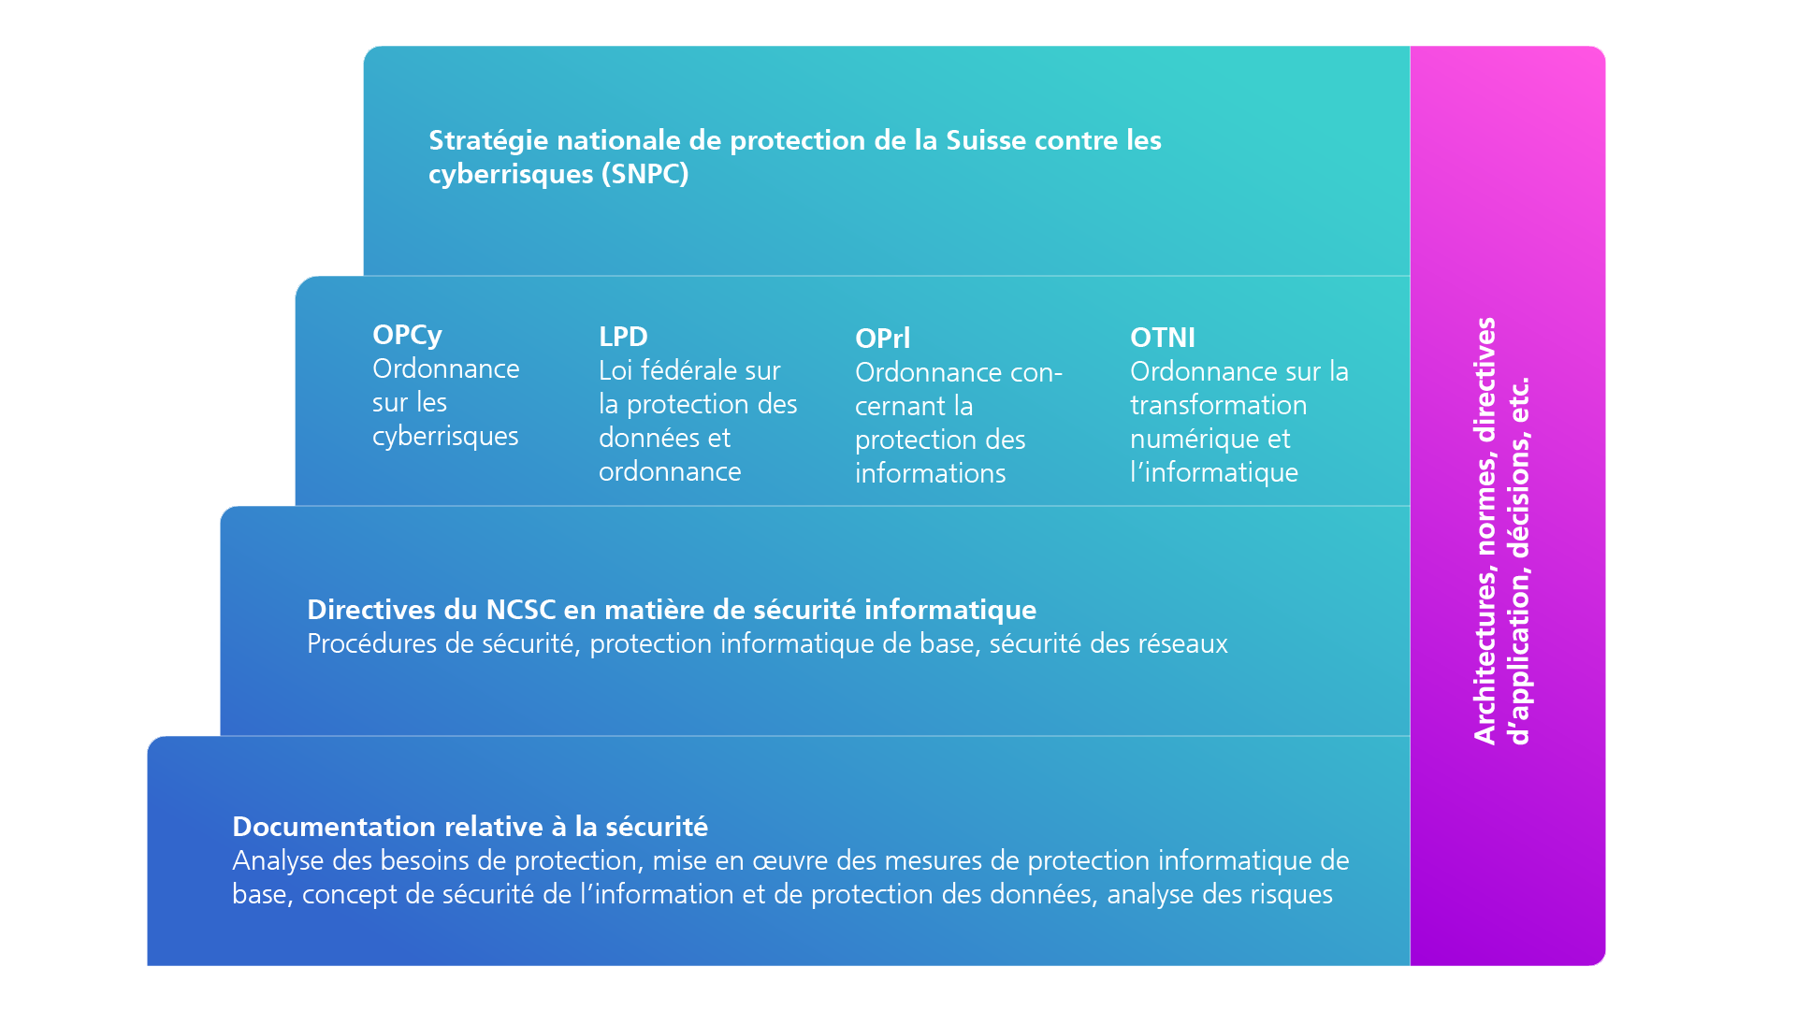 Page de garde: À remplir entièrement. - Le résultat de la classification est issu de la feuilles «Evaluation». - Dans cette feuille, les couleurs des champs permettent de faire ressortir clairement si les besoins de sécurité sont normaux ou accrus et d'en déduire les exigences qui conviennent en matière de protection. --> Voir les explications plus bas Evaluation: - Sélectionner une réponse dans la liste déroulante de la colonne «Réponses» pour chaque ligne. - Remplir la colonne «Commentaires, justifications» de manière à la fois précise et concise. Description: - Description détaillée du projet ou de l'objet à protéger. - Remplir les partenaires de communication et le stockage des données. - Une première esquisse architecturale doit être insérée ici (en lieu et place de l'exemple). Elle peut éventuellement faire l'objet d'un document séparé. Dans ce cas, on mentionnera dans cette feuille de calcul comment s'appelle ce document, quelle version se réfère à cette analyse des besoins de protection et où il est enregistré.

Besoin de protection accru: Le besoin de protection est considéré comme accru dès que l’un des champs d’évaluation de la confidentialité est surligné en rouge ou lorsque plus de deux critères en matière de disponibilité, d’intégrité ou de traçabilité sont surlignés en rouge. Si une protection accrue est nécessaire, il convient d’élaborer au titre de l’art. 14d OPCy un concept de sécurité de l’information et de protection des données (concept SIPD). En plus de la mise en œuvre des directives en matière de sécurité relevant de la protection de base, d’autres mesures de sécurité spécifiques au projet ou à l’objet informatique à protéger doivent être définies sur la base d’une analyse des risques, documentées et mises en œuvre. Si les exigences sont plus élevées uniquement dans les domaines de la disponibilité, de l’intégrité ou de la traçabilité (deux critères au maximum), des mesures supplémentaires en matière de sécurité doivent être énoncées à titre d’extension de la protection de base, de préférence dans le document «Mise en œuvre des mesures de protection informatique de base dans l’administration fédérale», par exemple par l’ajout d’un chapitre. Si le critère de la pertinence d’un processus d’audit est rempli, il faut alors passer au processus d’audit visant à réduire les activités menées par des services de renseignement (selon le guide GRAES). Si des cas à risques sont identifiés selon le processus d’audit, celui-ci doit être mené à terme; la mise en œuvre doit être documentée. Il s’agit avant tout d’un processus de sensibilisation qui met en lumière les menaces potentielles concernant des activités d’espionnage de services de renseignement. Mise en œuvre de la protection informatique de base: La mise en œuvre des prescriptions de sécurité minimales (protection informatique de base) doit être documentée (selon l’art. 14d OPCy). Pour cela, le document «Mise en œuvre des mesures de protection informatique de base dans l’administration fédérale» est à votre dis

